SEOD040020
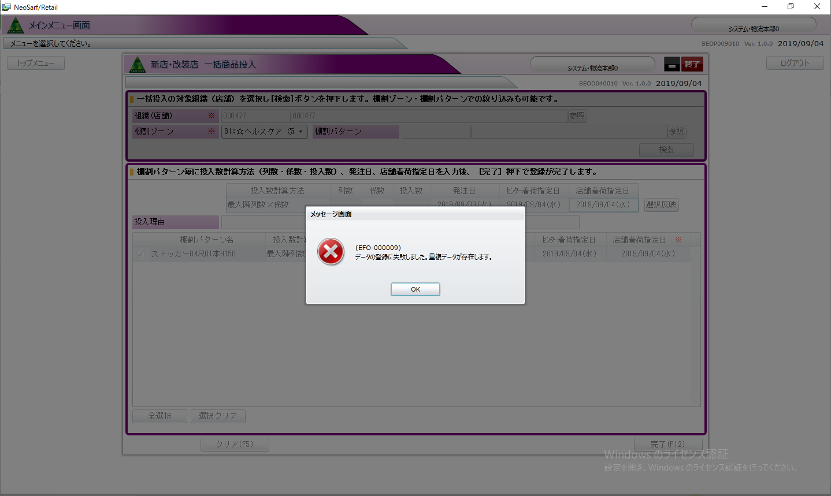

WITH upd AS (
UPDATE /* SEOD040010CommitStoreSubLogic_HqOrderLogDataMerge */
mtusr98002009.eodt_hq_order_log_data
SET order_input_number = '3103590',
order_input_type_id = '5',
order_input_type = '05',
bu_gp_store_id = '10186',
order_input_reason = null,
order_input_item_qty = 1,
order_input_t_cost_money = 539,
person_nm = 'システム・物流本部0',
order_date_from = '2019-05-13 00:00:00.0',
order_date_to = '2019-05-13 00:00:00.0',
tana_ptn_id = '257313',
tana_unit_id = '302388',
tana_unit_cd = '810101',
tana_unit_nm = '☆ドリンクストッカー',
tana_zone_id = '302337',
tana_zone_cd = '81',
tana_zone_nm = '☆ヘルスケア（定番棚：ＯＴＣ医薬品・医療用品・オーラルケア）',
upd_oper_cd = '0211070',
upd_program_cd = 'EOD040',
upd_date_time = CURRENT_TIMESTAMP,
fw_upd_prog_nm = 'SEOD040010CommitStoreSubLogic',
fw_upd_date = CURRENT_TIMESTAMP,
fw_upd_user_id = '98002009.0211070',
VERSION = VERSION + 1
WHERE
 | order_input_number = '3103590'
 | AND bu_gp_store_id = '10186'
 | AND tana_ptn_id = '257313'
 | AND del_flag = 0
 | AND approva_flag = 1 RETURNING eodt_hq_order_log_data.*
 | ) INSERT INTO mtusr98002009.eodt_hq_order_log_data (
 | order_input_number,
 | order_input_type_id,
 | order_input_type,
 | bu_gp_store_id,
 | order_input_reason,
 | order_input_item_qty,
 | order_input_t_cost_money,
 | person_nm,
 | order_date_from,
 | order_date_to,
 | tana_ptn_id,
 | tana_unit_id,
 | tana_unit_cd,
 | tana_unit_nm,
 | tana_zone_id,
 | tana_zone_cd,
 | tana_zone_nm,
 | del_flag,
 | approva_flag,
 | ins_oper_cd,
 | ins_program_cd,
 | ins_date_time,
 | fw_upd_prog_nm,
 | fw_upd_date,
 | fw_upd_user_id,
VERSION
 | ) SELECT
 | 3103590', '5', '05', '10186', null, 1, 539, 'システム・物流本部0', '2019-05-13 00:00:00.0',
'2019-05-13 00:00:00.0', '257313', '302388', '810101', '☆ドリンクストッカー', '302337', '81',
'☆ヘルスケア（定番棚：ＯＴＣ医薬品・医療用品・オーラルケア）', 0, 1, '0211070',
 | 'EOD040',
 | CURRENT_TIMESTAMP,
 | 'SEOD040010CommitStoreSubLogic',
 | CURRENT_TIMESTAMP, '98002009.0211070',
 | 1
FROM
 | mtusr98002009.dual
WHERE
 | '3103590' NOT IN ( SELECT order_input_number FROM upd )

SEOD030010
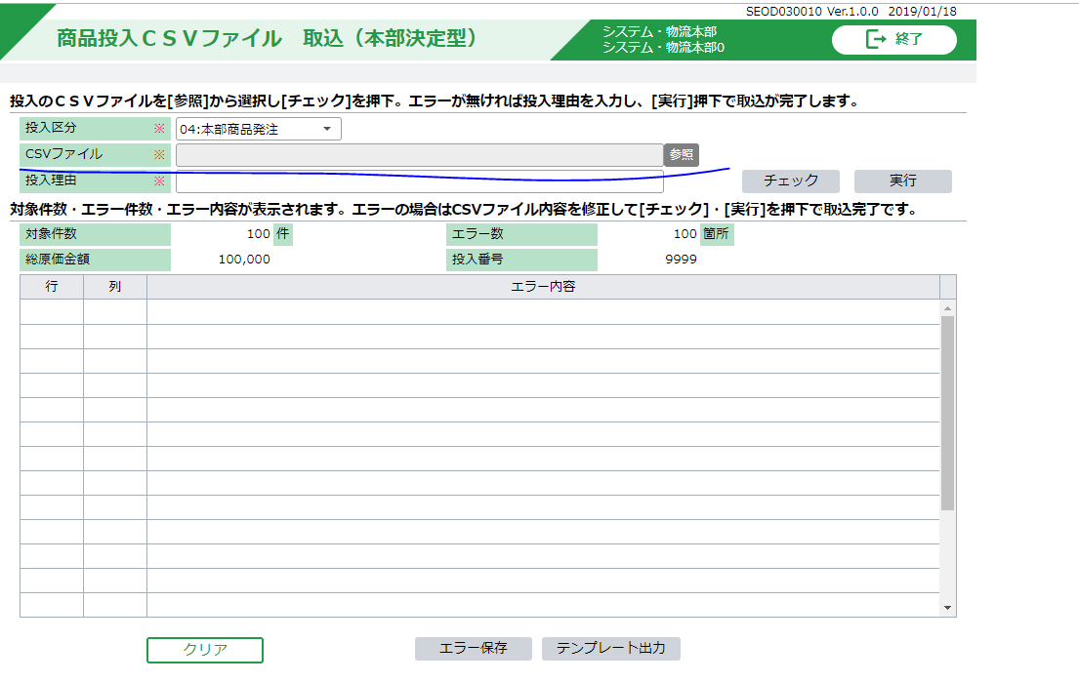

SEOD010011
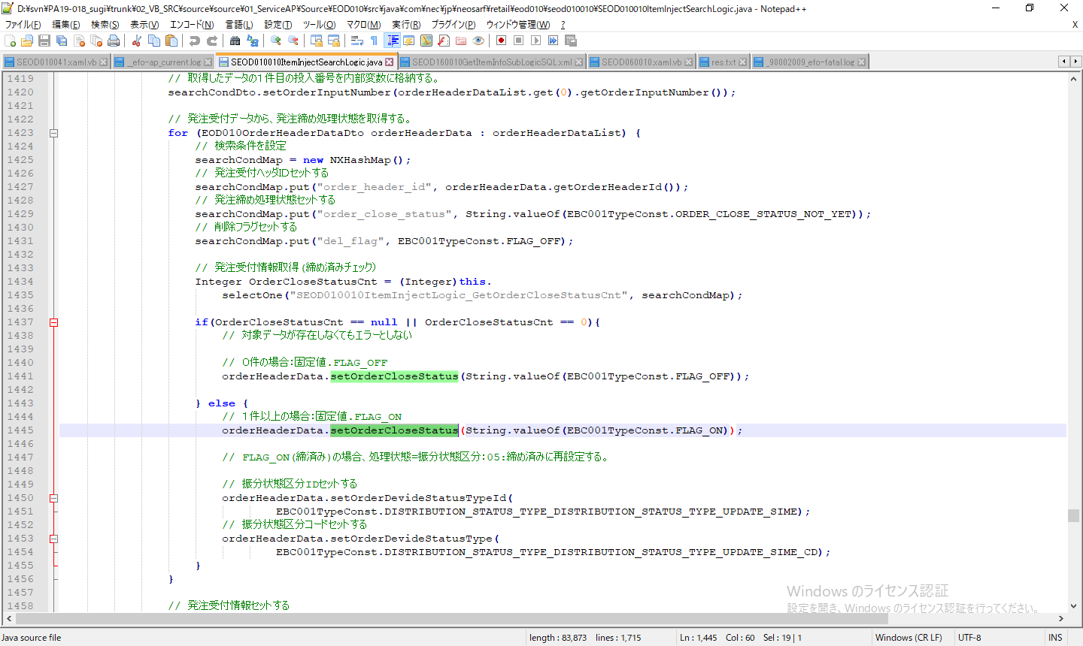

投入区分ID=発注発生区分ＩＤ（03：チラシ発注）
投入区分ID=発注発生区分ＩＤ(04：本部商品発注/06：緊急発注）の場合

投入区分只有以上的情况下，才有可能设置setOrderCloseStatus为on
但是，只有在02:商品提案発注の場合，才能进入010011画面，所以该case认为不能测

SEOD110010
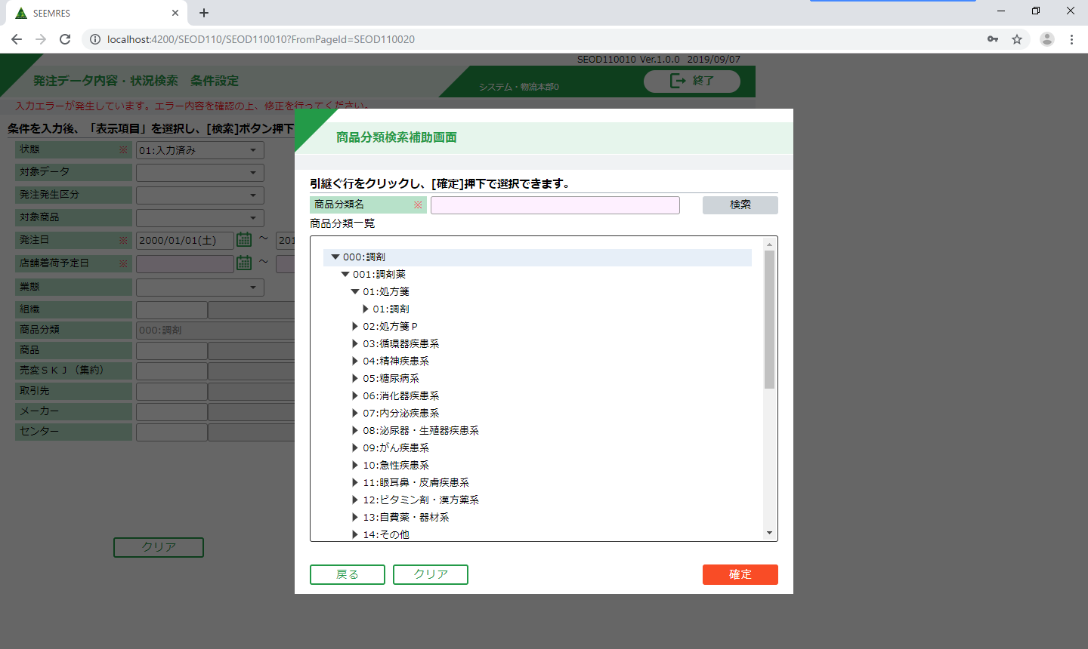

是只能选择最大分类的意思吗

SEOD010010
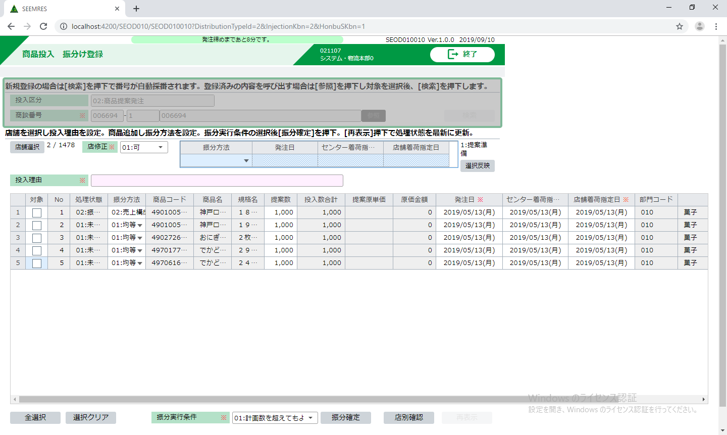
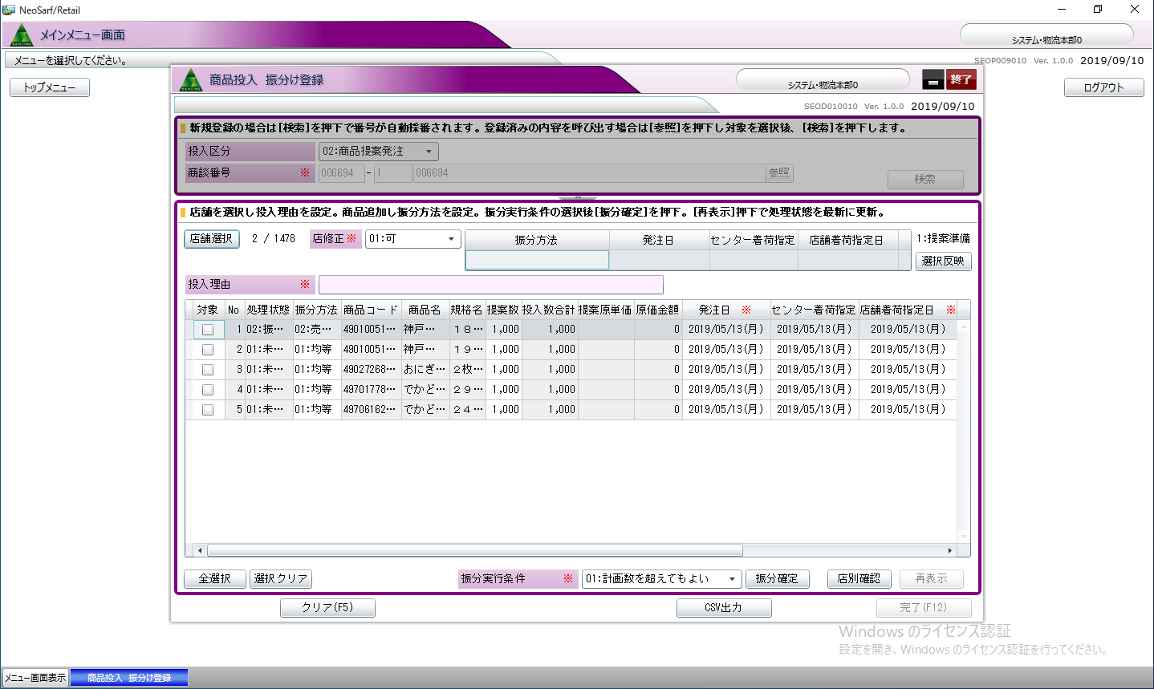
class="'input-wideFix--SSS no-border'"

